상품제안서
PP부동산 화일(0.2T) | 상품코드: F18209

 |  |  |  |  |  |  | 02-412-0044 | www.easy1.co.kr
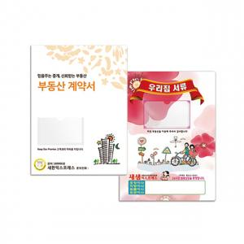

【상세/제작정보】 | * 명함꽂이 포함입니다.

【인쇄/포장옵션】 | 풀칼라 / 비규격미포장

【공급단가】 | 수량 | 300~ | 500~ | 1,000~ | 5,000~ | 10,000~
*VAT별도 | 단가 | 1,650원 | 1,590원 | 1,530원 | 1,470원 | 1,410원

【상품 URL】 | http://www.easy1.co.kr/src/goods_detail.php?gdno=18209

